Sheet1
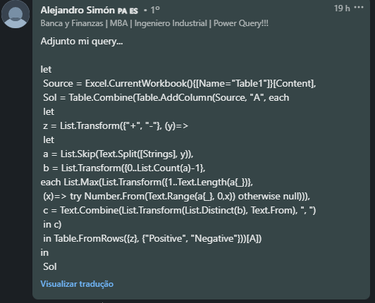

 | Expected Answer
Strings | Positive Numbers | Negative Numbers
G+3N+3R8T-3 | 3 | 3
1-22Z3+A+4B5 | 4 | 22
K+P7Q-R4S6
+1N-3YH-890R-3-890+1 | 1 | 3, 890
F+65L+18Y+200W7D+18 | 65, 18, 200
456+100+300-100 | 100, 300 | 100
ABCDEFGHJ
C+123456789R+Q-123456789 | 123456789 | 123456789
Extraia os números positivos e negativos únicos se eles forem imediatamente precedidos por um sinal de mais ou de menos. Ex. 5Q8Y+6R-34L12 Apenas 6 é precedido por + e 34 é precedido por -

